Sheet1
序号 | 缺陷描述 | 风险 | 纠正和预防建议 | 风险等级
 |  |  |  | 原 | 现
SR-FH-1-98 | 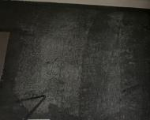 | 有水房间，水易溅入 墙体造成墙体潮湿 发霉 | 建议补刷防水涂 料 | 轻微 | 正常
 | 1 号楼 1702 厨房墙面防水涂料透底
SR-FH-1-111 | 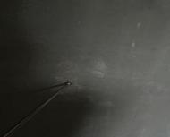 | 厨房用水易溅入墙 体造成墙体发霉 | 建议透底处补刷 防水涂料 | 轻微 | 正常
 | 1 号楼 1802 厨房墙面防水涂料透底
SR-FH-1-164 |  | 厨房用水易溅入或 者水汽易渗入墙体， 造成墙体潮湿发霉 | 建议修补破损处 | 轻微 | 正常
 | 1 号楼 2005 厨房墙面防水层破损
SR-FH-1-305 | 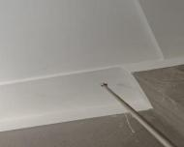 | 渗漏扩大，导致饰面 开裂破损 | 建议清查明渗水 点，及时修复 | 中等 | 正常
 | 3 号楼 2005 室厨房间烟道顶有渗水 痕迹
SR-FH-1-338 | 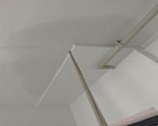 | 渗漏扩大，导致饰面 起皮脱落 | 建议查明渗漏点， 及时修复 | 中等 | 正常
 | 3 号楼 2105 室入户门顶部渗水
SR-FH-1-355 |  | 渗漏扩大，导致饰面 开裂脱落 | 建议查明渗水点， 及时修复 | 中等 | 正常
 | 5 号楼 503 室室内过道顶部有渗水痕 迹
SR-FH-1-379 | 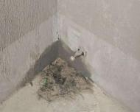 | 导致墙体发霉、鼓 包、防水涂料脱落等 问题 | 建议及时注胶堵 漏 | 中等 | 正常
 | 4 号楼 1802 室厨房间墙角处有渗水 痕迹
SR-FH-2-50 | 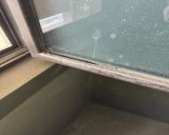 | 有渗漏风险 | 建议重新打胶 | 中等 | 正常
 | 8#楼 1202 室主卫窗户打胶缺失
SR-FH-2-58 | 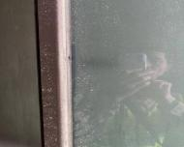 | 有渗漏风险 | 建议重新打胶 | 轻微 | 正常
 | 8#楼 1203 室主卫窗打胶开裂
SR-FH-2-124 | 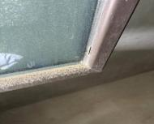 | 有渗漏风险 | 建议重新打胶到 位 | 中等 | 正常
 | 8#楼 1304 室主卫窗打胶开裂
SR-FH-1-1 | 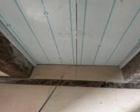 | 引起地砖裂缝 | 建议及时注浆处 理 | 轻微 | 正常
 | 2 号楼东单元 21 层电梯前地砖空鼓
SR-FH-1-2 |  | 墙面脱落 | 建议铲除裂缝 处，清理干净， 重新涂刷涂料 | 轻微 | 正常
 | 2 号楼 2101 客厅墙面裂缝
SR-FH-1-3 | 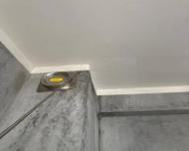 | 墙皮脱落 | 建议铲除裂缝 处，清理干净， 重新涂刷涂料 | 轻微 | 正常
 | 2 号楼 2101 厨房止回阀旁墙面裂缝
SR-FH-1-4 | 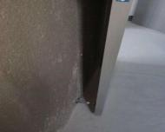 | 影响使用功能 | 建议更换 | 轻微 | 正常
 | 1 号楼 1601 室主卫门吸没有吸力
SR-FH-1-5 |  | 影响美观 | 建议更换 | 轻微 | 正常
 | 1 号楼 1601 室主卧西侧上方插座面 板损坏
SR-FH-1-6 | 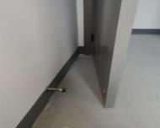 | 影响使用功能 | 建议更换 | 轻微 | 正常
 | 1 号楼 1601 室南次卧门吸零件脱落
SR-FH-1-7 | 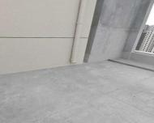 | 雨水冲刷保护层 | 建议及时增加水 簸箕 | 轻微 | 正常
 | 1 号楼屋面雨水管下部无水簸箕
SR-FH-1-8 | 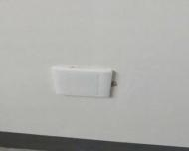 | 影响观感质量 | 建议涂料修补平 整 | 轻微 | 正常
 | 1 号楼 1601 室南次卧西侧空白面板 周边涂料收口不到位
SR-FH-1-9 | 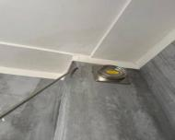 | 墙皮脱落 | 建议铲除裂缝 处，清理干净， 重新涂刷涂料 | 轻微 | 正常
 | 2 号楼 2105 厨房止回阀旁墙面裂缝
SR-FH-1-10 | 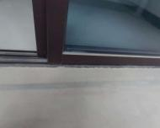 | 影响阳台移门门槛的 使用耐久性 | 建议裂缝封闭处 理 | 轻微 | 正常
 | 1 号楼 1601 室阳台移门门槛开裂
SR-FH-1-11 | 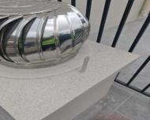 | 防雷失效 | 建议接地电气连 接 | 轻微 | 正常
 | 1 号楼屋面烟道金属风貌未接地
SR-FH-1-12 | 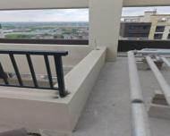 | 安全隐患 | 建议及时安装 | 轻微 | 正常
 | 1 号楼屋面天井栏杆局部缺失
SR-FH-1-13 | 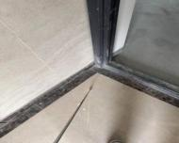 | 地砖开裂 | 建议及时注浆处 理 | 轻微 | 正常
 | 2 号楼 2003 入户门前地砖空鼓
SR-FH-1-15 | 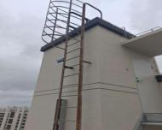 | 影响使用耐久性 | 建议除锈后防腐 处理 | 轻微 | 正常
 | 1 号楼屋面钢爬梯锈蚀
SR-FH-1-16 | 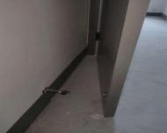 | 影响使用功能 | 建议更换 | 轻微 | 正常
 | 1 号楼 1602 室北卧室门吸零件脱落
SR-FH-1-17 | 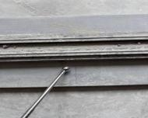 | 影响门槛使用年限 | 建议裂缝封闭处 理 | 轻微 | 正常
 | 2 号楼 2003 阳台门槛开裂
SR-FH-1-18 | 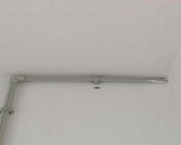 | 影响美观 | 建议孔洞填补平 整后涂刷涂料 | 轻微 | 正常
 | 1 号楼 1602 室阳台西侧给水管下方 孔洞未封堵
SR-FH-1-19 | 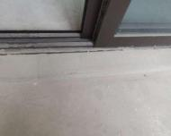 | 影响阳台移门门槛的 使用耐久性 | 建议裂缝封闭处 理 | 轻微 | 正常
 | 1 号楼 1602 室阳台移门门槛开裂
SR-FH-1-20 | 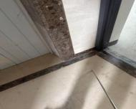 | 地砖开裂 | 建议及时注浆处 理 | 轻微 | 正常
 | 1 号楼 2101 入户门前地砖空鼓
SR-FH-1-21 | 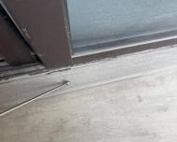 | 影响门槛使用年限 | 建议裂缝封闭处 理 | 轻微 | 正常
 | 1 号楼 2101 阳台门槛开裂
SR-FH-1-22 | 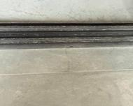 | 影响门槛使用年限 | 建议裂缝封闭处 理 | 轻微 | 正常
 | 1 号楼 2102 阳台门槛开裂
SR-FH-1-24 | 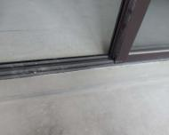 | 影响阳台移门门槛的 使用耐久性 | 建议裂缝封闭处 理 | 轻微 | 正常
 | 1 号楼 1603 室阳台移门门槛开裂
SR-FH-1-25 | 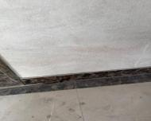 | 踢脚线脱落 | 建议及时注浆处 理 | 轻微 | 正常
 | 1 号楼 2103 入户门前踢脚线空鼓
SR-FH-1-26 | 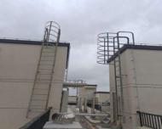 | 影响使用耐久性 | 建议除锈后防腐 处理 | 轻微 | 正常
 | 2 号楼屋面钢爬梯锈蚀
SR-FH-1-27 | 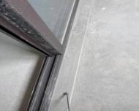 | 影响门槛使用年限 | 建议裂缝封闭处 理 | 轻微 | 正常
 | 1 号楼 2104 阳台门槛裂缝
SR-FH-1-28 | 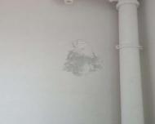 | 影响观感质量 | 建议铲除空鼓处 涂料，清理干净， 重新涂刷涂料 | 轻微 | 正常
 | 1 号楼 1603 室阳台东侧墙面涂料空 鼓、脱落
SR-FH-1-29 | 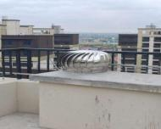 | 防雷失效 | 建议及时做电气 连接 | 轻微 | 正常
 | 2 号楼屋面金属风帽未做电气连接
SR-FH-1-30 | 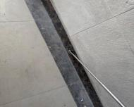 | 踢脚线脱落 | 建议及时注浆处 理 | 轻微 | 正常
 | 1 号楼 2105 入户门前踢脚线空鼓
SR-FH-1-31 | 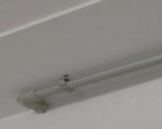 | 影响美观 | 建议涂料修补平 整 | 轻微 | 正常
 | 1 号楼 1603 室进户门上方涂料局部 损伤
SR-FH-1-32 | 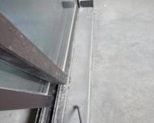 | 影响门槛使用年限 | 建议裂缝封闭处 理 | 轻微 | 正常
 | 1 号楼 2105 阳台门槛开裂
SR-FH-1-33 | 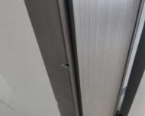 | 影响美观 | 建议更换或修复 | 轻微 | 正常
 | 1 号楼 1604 室卧室门套局部损坏
SR-FH-1-34 | 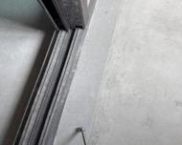 | 影响门槛使用年限 | 建议裂缝封闭处 理 | 轻微 | 正常
 | 1 号楼 2106 阳台门槛开裂
SR-FH-1-35 | 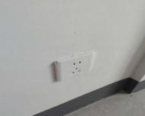 | 影响使用功能和美观 | 建议更换 | 轻微 | 正常
 | 1 号楼 1604 室卧室东侧插座面板损 坏
SR-FH-1-36 | 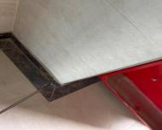 | 踢脚线脱落 | 建议及时注浆处 理 | 轻微 | 正常
 | 1 号楼 2106 入户门前踢脚线空鼓
SR-FH-1-37 | 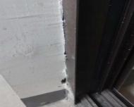 | 影响观感质量 | 建议涂料修补平 整 | 轻微 | 正常
 | 1 号楼 1604 室阳台移门西侧门框边 下方涂料收口不到位
SR-FH-1-38 | 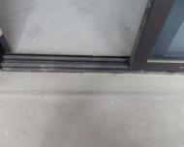 | 影响阳台移门门槛的 使用耐久性 | 建议裂缝封闭处 理 | 轻微 | 正常
 | 1 号楼 1604 室阳台移门门槛开裂
SR-FH-1-39 | 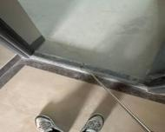 | 影响门框的稳定性 | 建议建筑重新灌 浆处理 | 轻微 | 正常
 | 2 号楼 1505 室入户门灌浆不密实
SR-FH-1-40 | 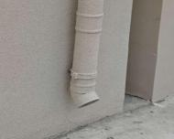 | 雨水直接冲刷，保护 层易造成渗漏 | 建议安装水簸箕 | 轻微 | 正常
 | 2 号楼屋面雨水管下部未安装水簸 箕
SR-FH-1-42 | 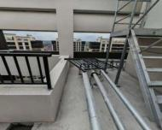 | 安全隐患 | 建议及时安装屋 面栏杆 | 轻微 | 正常
 | 2 号楼屋面金属栏杆局部缺失
SR-FH-1-43 | 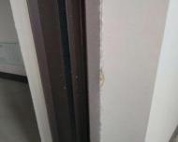 | 影响美观 | 建议涂料修补平 整 | 轻微 | 正常
 | 1 号楼 1605 室阳台移门东侧门框边 涂料收口不到位
SR-FH-1-44 | 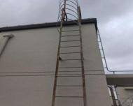 | 影响使用耐久性 | 建议除锈后防腐 处理 | 轻微 | 正常
 | 3 号楼屋面钢爬梯锈蚀
SR-FH-1-45 | 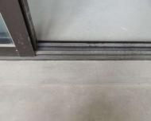 | 影响阳台移门门槛的 使用耐久性 | 建议裂缝封闭处 理 | 轻微 | 正常
 | 1 号楼 1605 室阳台移门门槛开裂
SR-FH-1-46 | 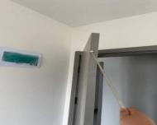 | 影响观感质量 | 建议修复 | 轻微 | 正常
 | 2 号楼 1505 室主卧门破损
SR-FH-1-47 | 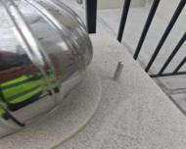 | 防雷失效 | 建议及时做防雷 电气连接 | 轻微 | 正常
 | 3 号楼屋面金属风帽未做防雷电气 连接
SR-FH-1-48 |  | 影响观感质量 | 建议涂料修补平 整 | 轻微 | 正常
 | 1 号楼 1605 室客厅紧急按钮面板上 方涂料收口不到位
SR-FH-1-49 |  | 影响观感质量 | 建议建筑重新收 口处理 | 轻微 | 正常
 | 2 号楼 1505 室北次卧面板收口不到 位
SR-FH-1-50 |  | 安全隐患 | 建议及时安装 | 轻微 | 正常
 | 3 号楼屋面栏杆局部缺失
SR-FH-1-51 |  | 影响门框稳定性 | 建议建筑重新灌 浆处理 | 轻微 | 正常
 | 2 号楼 1506 室入户门灌浆不密实
SR-FH-1-52 |  | 影响阳台移门门槛的 使用耐久性 | 建议裂缝封闭处 理 | 轻微 | 正常
 | 1 号楼 1606 室阳台移门门槛开裂
SR-FH-1-53 |  | 雨水直接冲刷保护 层，易损坏 | 建议及时安装水 簸箕 | 轻微 | 正常
 | 3 号屋面雨水管底部未安装水簸箕
SR-FH-1-54 |  | 影响使用功能 | 建议建筑安装门 吸或限位器 | 轻微 | 正常
 | 2 号楼 1506 室客卫门未安装限位器
SR-FH-1-55 |  | 影响观感质量 | 建议涂料收口到 位 | 轻微 | 正常
 | 1 号楼 1606 室主卧东侧门套边未涂 料收口
SR-FH-1-56 |  | 影响观感质量 | 建议涂料修补到 位 | 轻微 | 正常
 | 1 号楼 1606 室主卧东侧上方插座面 板周边涂料收口不到位
SR-FH-1-57 |  | 易造成门槛变形 | 建议灌浆密实 | 轻微 | 正常
 | 2 号楼 2005 室入户门门槛灌浆不密 实
SR-FH-1-58 |  | 影响楼梯梯段的使用 耐久性 | 建议水泥砂浆修 补 | 轻微 | 正常
 | 1 号楼公区 16 层西侧楼梯休息平台 处梯段棱角损坏
SR-FH-1-59 |  | 防雷失效 | 建议及时做电气 连接 | 轻微 | 正常
 | 5 号楼屋面金属风帽未做防雷接地
SR-FH-1-60 |  | 影响使用功能 | 建议调整或更换 | 轻微 | 正常
 | 2 号楼 2005 室阳台移门无法上锁
SR-FH-1-61 |  | 影响观感质量 | 建议及时修复 | 轻微 | 正常
 | 2 号楼 2005 室主卧门套破损
SR-FH-1-62 |  | 雨水直接冲刷保护层 易损坏 | 建议及时安装水 簸箕 | 轻微 | 正常
 | 5 号楼屋面雨水管底部未安装水簸 箕
SR-FH-1-63 |  | 安全隐患 | 建议及时安装 | 轻微 | 正常
 | 5 号楼屋面栏杆局部缺失
SR-FH-1-64 |  | 影响使用耐久性 | 建议除锈后防腐 处理 | 轻微 | 正常
 | 5 号楼屋面钢爬梯锈蚀
SR-FH-1-65 |  | 影响观感质量 | 建议重新收口处 理 | 轻微 | 正常
 | 2 号楼 2006 室阳台装饰盖收口不到 位
SR-FH-1-66 |  | 影响观感质量 | 建议修补或更换 | 轻微 | 正常
 | 2 号楼 2006 室主卫门扇破损
SR-FH-1-67 |  | 装饰效果差 | 建议及时安装铝 板 | 轻微 | 正常
 | 5 号楼屋面北侧墙转角处体铝板有 一块未安装
SR-FH-1-68 |  | 影响使用功能 | 建议更换门吸 | 轻微 | 正常
 | 1 号楼 1101 室南次卧门吸脱落
SR-FH-1-69 |  | 影响阳台移门门槛使 用耐久性 | 建议裂缝封闭处 理 | 轻微 | 正常
 | 1 号楼 1101 室阳台移门门槛开裂
SR-FH-1-70 |  | 影响阳台移门门槛使 用耐久性 | 建议裂缝封闭处 理 | 轻微 | 正常
 | 1 号楼 1102 室阳台移门门槛开裂
SR-FH-1-71 |  | 入户门门槛型材易变 形，影响门框整体稳 定性 | 建议灌浆密实 | 轻微 | 正常
 | 1 号楼 1706 入户门灌浆未密实
SR-FH-1-72 |  | 影响使用功能 | 建议更换门吸 | 轻微 | 正常
 | 1 号楼 1102 室南卧室门吸无吸力
SR-FH-1-74 |  | 影响观感质量 | 建议收口严密 | 轻微 | 正常
 | 1 号楼 1706 南次卧房门门框与墙体 缝隙收口不严
SR-FH-1-75 |  | 影响美观及门框的稳 定性 | 建议收口严密 | 轻微 | 正常
 | 1 号楼 1702 主卫门框与墙体未密贴、 缝隙较大
SR-FH-1-76 |  | 影响观感质量 | 建议涂料涂刷到 位 | 轻微 | 正常
 | 1 号楼 1103 卧室门套上方涂料收口 不到位
SR-FH-1-77 |  | 影响阳台移门门槛使 用耐久性 | 建议裂缝封闭处 理 | 轻微 | 正常
 | 1 号楼 1103 室阳台移门门槛局部开 裂
SR-FH-1-78 |  | 入户门易撞击墙体， 造成门把手及墙体损 坏 | 建议安装门吸 | 轻微 | 正常
 | 1 号楼 1705 入户门未安装门吸
SR-FH-1-80 |  | 窗扇易脱落存在安全 隐患 | 建议安装防脱落 装置 | 轻微 | 正常
 | 1 号楼 1705 阳台外窗未安装防脱落 装置
SR-FH-1-81 |  | 影响阳台移门门槛使 用耐久性 | 建议裂缝封闭处 理 | 轻微 | 正常
 | 1 号楼 1104 室阳台移门门槛开裂
SR-FH-1-82 |  | 影响观感质量 | 建议涂料修补平 整 | 轻微 | 正常
 | 1 号楼 1104 室阳台西侧给水管管箍 处涂料收口不到位
SR-FH-1-83 |  | 影响观感质量 | 建议涂料修补均 匀 | 轻微 | 正常
 | 1 号楼 1105 室北卧室门套边涂料收 口不到位
SR-FH-1-84 |  | 影响阳台移门门槛使 用耐久性 | 建议裂缝封闭处 理 | 轻微 | 正常
 | 1 号楼 1105 室阳台移门门槛开裂
SR-FH-1-85 |  | 影响栏杆防护功能， 存在安全隐患 | 建议安装完善 | 中等 | 正常
 | 1 号楼 7 层、 11 层、 16 层、 17 层、 18 层、20 层、21 层室外连廊防护栏 杆玻璃未安装
SR-FH-1-86 |  | 影响美观及使用功能 | 建议更换插座面 板 | 轻微 | 正常
 | 1 号楼 1105 室客厅南侧插座面板损 坏
SR-FH-1-87 |  | 窗扇易脱落存在安全 隐患 | 建议安装完善 | 轻微 | 正常
 | 1 号楼 1704 阳台外窗未安装防脱落 装置
SR-FH-1-88 |  | 影响观感质量 | 建议涂料补涂均 匀 | 轻微 | 正常
 | 1 号楼 1106 室厨房门套上方涂料漏 涂
SR-FH-1-89 |  | 腻子层脱落影响美 观，可能对预看房交 付产生不利 | 建议修补完善 | 轻微 | 正常
 | 1 号楼 1704 客厅信息箱旁墙体腻子 层脱落
SR-FH-1-90 |  | 影响阳台地坪使用耐 久性 | 建议裂缝封闭处 理 | 轻微 | 正常
 | 1 号楼 1106 室阳台地坪局部裂缝
SR-FH-1-91 |  | 影响阳台移门门槛使 用耐久性 | 建议裂缝封闭处 理 | 轻微 | 正常
 | 1 号楼 1106 室阳台移门门槛开裂
SR-FH-1-92 |  | 影响窗扇的启闭功能 | 建议排查所有窗 扇，对不能灵活 开启、有异响的 重新调试。 | 轻微 | 正常
 | 1 号楼 1703 主卧窗开启异响
SR-FH-1-93 |  | 窗扇易脱落存在安全 隐患 | 建议安装完整 | 轻微 | 正常
 | 1 号楼 1703 阳台外窗未安装防脱落 装置
SR-FH-1-94 |  | 影响观感质量 | 建议涂料涂刷到 位 | 轻微 | 正常
 | 1 号楼 1106 室主卧东侧门套边涂料 收口不到位
SR-FH-1-95 |  | 涂料脱落风险 | 建议铲除缺陷处 涂料，清理干净， 重新涂刷涂料 | 轻微 | 正常
 | 1 号楼 1106 室主卧南侧顶棚涂料局 部起拱、开裂
SR-FH-1-97 |  | 影响装饰铝板的密封 性 | 建议打胶处理 | 轻微 | 正常
 | 1 号楼公区 11 层西侧室外连廊装饰 铝板打胶局部遗漏
SR-FH-1-99 |  | 腻子层脱落影响美 观，对预看房交付产 生不利 | 建议修补完善 | 轻微 | 正常
 | 1 号楼 1702 阳台窗口墙体腻子脱落
SR-FH-1-100 |  | 影响美观，水易渗入 墙体造成墙体发霉 | 建议修补完善 | 轻微 | 正常
 | 1 号楼 1701 厨房窗与墙体洞孔收口 不严
SR-FH-1-102 |  | 影响美观，对后续预 看房交付产生不利 | 建议做好保洁工 作 | 轻微 | 正常
 | 1 号楼 1801 厨房窗玻璃污染
SR-FH-1-103 |  | 窗台抹灰层易脱落 | 建议砂浆修补完 善 | 轻微 | 正常
 | 1 号楼 1801 卫生间窗台露网，抗裂 砂浆未粉刷到位
SR-FH-1-104 |  | 影响使用功能 | 建议重新安装牢 固 | 轻微 | 正常
 | 1 号楼 701 室北次卧门吸脱落
SR-FH-1-105 |  | 影响美观，对后续预 看房交付产生不利 | 建议收口严密 | 轻微 | 正常
 | 1 号楼 1801 主卧门套与墙体缝隙收 口不严
SR-FH-1-106 |  | 影响阳台移门门槛使 用耐久性 | 建议裂缝封闭处 理 | 轻微 | 正常
 | 1 号楼 701 室阳台移门门槛开裂
SR-FH-1-107 |  | 影响美观，对后续预 看房交付产生不利 | 建议收口严密 | 轻微 | 正常
 | 1 号楼 1802 入户门与墙体缝隙收口 不严
SR-FH-1-108 |  | 影响窗户正常使用 | 建议修复异响 | 轻微 | 正常
 | 2 号楼 1101 北卧室窗户开关异响
SR-FH-1-109 |  | 影响阳台移门门槛使 用耐久性 | 建议裂缝封闭处 理 | 轻微 | 正常
 | 1 号楼 702 室阳台移门门槛开裂
SR-FH-1-110 |  | 影响交付 | 建议及时安装马 桶 | 轻微 | 正常
 | 2 号楼 1101 马桶未安装
SR-FH-1-112 |  | 影响交付 | 建议及时安装马 桶 | 轻微 | 正常
 | 2 号楼 1102 马桶未安装
SR-FH-1-113 |  | 影响观感质量 | 建议涂料修补平 整 | 轻微 | 正常
 | 1 号楼 702 室北卧室门套东侧涂料收 口不到位
SR-FH-1-114 |  | 入户门易受损 | 建议修复防撞条 | 轻微 | 正常
 | 2 号楼 1102 入户门防撞条脱落
SR-FH-1-115 |  | 装饰盖脱落 | 建议重新安装牢 固 | 轻微 | 正常
 | 2 号楼 1103 南卧室空调出墙管洞口 装饰圈脱落
SR-FH-1-116 |  | 影响观感质量 | 建议涂料修补平 整 | 轻微 | 正常
 | 1 号楼 702 室南卧室西侧门套边涂料 收口不到位
SR-FH-1-117 |  | 影响交付 | 建议及时安装马 桶 | 轻微 | 正常
 | 2 号楼 1103 马桶未安装
SR-FH-1-118 |  | 入户门门槛型材易变 形，影响入户门整体 稳定性 | 建议灌浆严密 | 轻微 | 正常
 | 1 号楼 1803 入户门灌浆不密实
SR-FH-1-119 |  | 影响使用功能 | 建议及时安装到 位 | 轻微 | 正常
 | 1 号楼 703 室卧室西侧电气面板未安 装
SR-FH-1-120 |  | 影响交付 | 建议及时安装马 桶 | 轻微 | 正常
 | 2 号楼 1104 马桶未安装
SR-FH-1-121 |  | 影响观感质量 | 建议涂料涂刷到 位 | 轻微 | 正常
 | 1 号楼 703 室卧室东侧门套边涂料收 口不到位
SR-FH-1-122 |  | 门把手及墙体易损坏 | 建议安装门吸 | 轻微 | 正常
 | 1 号楼 1803 卫生间门吸漏装
SR-FH-1-123 |  | 影响交付 | 建议设备安装完 成 | 轻微 | 正常
 | 2 号楼 11 层西侧连廊线盒未安装设 备
SR-FH-1-124 |  | 影响阳台移门门槛使 用耐久性 | 建议裂缝封闭处 理 | 轻微 | 正常
 | 1 号楼 703 室阳台移门门槛开裂
SR-FH-1-125 |  | 防撞条受损 | 建议修复防撞条 | 轻微 | 正常
 | 2 号楼 1105 南卧室门防撞条破损
SR-FH-1-126 |  | 门扇受损影响观感 | 建议修复受损门 扇 | 轻微 | 正常
 | 2 号楼 1105 南卧室门扇破损
SR-FH-1-127 |  | 入户门门槛型材易变 形，影响整体稳定性 | 建议灌浆密实 | 轻微 | 正常
 | 1 号楼 1804 入户门灌浆不密实
SR-FH-1-128 |  | 影响交付 | 建议及时安装马 桶 | 轻微 | 正常
 | 2 号楼 1105 马桶未安装
SR-FH-1-129 |  | 影响阳台移门门槛使 用耐久性 | 建议裂缝封闭处 理 | 轻微 | 正常
 | 1 号楼 704 室阳台移门门槛开裂
SR-FH-1-130 |  | 影响交付 | 建议及时安装马 桶 | 轻微 | 正常
 | 2 号楼 1106 马桶未安装
SR-FH-1-131 |  | 地漏易堵塞造成排水 不畅 | 建议安装完善 | 轻微 | 正常
 | 1 号楼 1802 南卧室外空调板缺地漏 盖
SR-FH-1-132 |  | 防撞条受损 | 建议修复防撞条 | 轻微 | 正常
 | 2 号楼 1106 北卧防撞条受损
SR-FH-1-133 |  | 影响观感质量 | 建议涂料修补到 位 | 轻微 | 正常
 | 1 号楼 704 室卧室东侧门套涂料收口 不到位
SR-FH-1-134 |  | 影响地坪使用耐久性 | 建议修补完善 | 轻微 | 正常
 | 1 号楼 1805 阳台地漏口处地坪空鼓 开裂
SR-FH-1-135 |  | 影响交付 | 建议及时安装设 备 | 轻微 | 正常
 | 2 号楼 6 层公区多处天花灯具未安装
SR-FH-1-136 |  | 影响交付 | 建议及时安装马 桶 | 轻微 | 正常
 | 2 号楼 602 马桶未安装
SR-FH-1-137 |  | 影响防撞条功能 | 建议安装正防撞 条 | 轻微 | 正常
 | 2 号楼 602 入户门防撞条歪斜
SR-FH-1-138 |  | 影响交付 | 建议及时安装马 桶 | 轻微 | 正常
 | 2 号楼 601 马桶未安装
SR-FH-1-140 |  | 影响交付 | 建议及时安装马 桶 | 轻微 | 正常
 | 2 号楼 603 马桶未安装
SR-FH-1-141 |  | 面板安装不正，影响 观感 | 建议调正面板 | 轻微 | 正常
 | 2 号楼 604 客厅东侧弱电面板歪斜
SR-FH-1-142 |  | 影响交付 | 建议及时安装马 桶 | 轻微 | 正常
 | 2 号楼 604 马桶未安装
SR-FH-1-143 |  | 易造成地漏堵塞，排 水不畅 | 建议安装完善 | 轻微 | 正常
 | 1 号楼 1806 南侧空调板缺地漏盖
SR-FH-1-144 |  | 影响阳台移门门槛使 用耐久性 | 建议裂缝封闭处 理 | 轻微 | 正常
 | 1 号楼 705 室阳台移门门槛开裂
SR-FH-1-145 |  | 影响交付 | 建议及时安装马 桶 | 轻微 | 正常
 | 2 号楼 605 马桶未安装
SR-FH-1-146 |  | 影响观感质量 | 建议涂料修补平 整 | 轻微 | 正常
 | 1 号楼 705 室进户门上方涂料收口不 到位
SR-FH-1-147 |  | 影响房间的气密性 能，油烟易串出 | 建议塞填发泡剂 并收口严密 | 轻微 | 正常
 | 1 号楼 2001 厨房门框缝隙塞填不密 实
SR-FH-1-148 |  | 门把手及墙体易受撞 击而损坏 | 建议安装门吸 | 轻微 | 正常
 | 1 号楼 2001 客卫门吸未安装
SR-FH-1-149 |  | 影响阳台移门门槛使 用耐久性 | 建议裂缝封闭处 理 | 轻微 | 正常
 | 1 号楼 706 室阳台移门门槛开裂
SR-FH-1-150 |  | 地漏易堵塞，造成排 水不畅 | 建议安装完善 | 轻微 | 正常
 | 1 号楼 2002 南空调板缺地漏盖
SR-FH-1-151 |  | 影响使用功能 | 建议更换门吸并 安装牢固 | 轻微 | 正常
 | 1 号楼 706 室北次卧门吸脱落
SR-FH-1-152 |  | 门把手及墙体易受撞 击而损坏 | 建议安装完善 | 轻微 | 正常
 | 1 号楼 2003 卫生间未安装门吸
SR-FH-1-153 |  | 影响交付 | 建议及时安装马 桶 | 轻微 | 正常
 | 2 号楼 606 马桶未安装
SR-FH-1-154 |  | 影响交付 | 建议设备安装完 全 | 轻微 | 正常
 | 2 号楼 4 层公区天花灯具未安装
SR-FH-1-155 |  | 影响美观水汽易渗入 木门框内，造成发霉 变形 | 建议收口严密 | 轻微 | 正常
 | 1 号楼 2003 卫生间门框与墙体不密 贴，收口不严
SR-FH-1-156 |  | 影响观感及使用功能 | 建议重新安装到 位 | 轻微 | 正常
 | 1 号楼 706 室主卧东侧电气面板未安 装到位
SR-FH-1-157 |  | 设备有缝隙，影响观 感 | 建议重新安装或 填缝 | 轻微 | 正常
 | 2 号楼 401 强电箱边有空隙
SR-FH-1-158 |  | 影响卧室门防撞条使 用功能 | 建议修复受损防 撞条 | 轻微 | 正常
 | 2 号楼 402 南卧室门防撞条受损
SR-FH-1-159 |  | 影响美观，对后续预 看房交付产生不利 | 建议修补完善 | 轻微 | 正常
 | 1 号楼 2004 主卧门套磕破损坏
SR-FH-1-160 |  | 踢脚线易脱落 | 建议灌浆或重新 安装踢脚线 | 轻微 | 正常
 | 2 号楼中单元公区403 门口踢脚线空 鼓
SR-FH-1-161 |  | 影响厨房房间的气密 性能 | 建议胶条粘贴牢 固 | 轻微 | 正常
 | 1 号楼 2004 厨房门胶条脱落
SR-FH-1-162 |  | 饰面层脱落风险 | 建议修复起皮部 位 | 轻微 | 正常
 | 2 号楼 406 客厅天花起皮
SR-FH-1-163 |  | 影响楼梯梯段的使用 耐久性 | 建议水泥砂浆修 补平整 | 轻微 | 正常
 | 1 号楼公区 7 层西侧楼梯间休息平台 处梯段棱角损坏
SR-FH-1-165 |  | 影响美观，对后续预 看房交付产生不利 | 建议做好保洁 | 轻微 | 正常
 | 1 号楼 2006 阳台玻璃污染
SR-FH-1-166 |  | 影响交付 | 建议设备安装完 全 | 轻微 | 正常
 | 2 号楼 15 层公区灯具未安装
SR-FH-1-167 |  | 防撞条无法正常使用 | 建议修复防撞条 | 轻微 | 正常
 | 2 号楼 1501 主卧门防撞条脱落
SR-FH-1-168 |  | 影响美观，对后续预 看房交付产生不利 | 建议开关面板四 周收口严密 | 轻微 | 正常
 | 2 号楼 1405 厨房开关面板收口不严
SR-FH-1-169 |  | 影响交付 | 建议及时安装马 桶 | 轻微 | 正常
 | 2 号楼 4 层所有马桶未安装
SR-FH-1-170 |  | 影响交付 | 建议及时安装马 桶 | 轻微 | 正常
 | 2 号楼 1501.1502 马桶未安装
SR-FH-1-171 |  | 影响马桶的使用功 能，对后续预看房交 付产生不利 | 建议安装完整 | 轻微 | 正常
 | 2 号楼 1405 卫生间马桶未安装
SR-FH-1-172 |  | 防护栏杆易锈蚀 | 建议修补处理 | 轻微 | 正常
 | 2 号楼 1405 阳台栏杆漆面破损
SR-FH-1-173 |  | 窗扇易脱落存在安全 隐患 | 建议安装完善 | 轻微 | 正常
 | 2 号楼 1405 阳台窗未安装防脱落装 置
SR-FH-1-174 |  | 影响门框稳定性 | 建议补灌 | 轻微 | 正常
 | 2 号楼 2001 入户门框灌浆不密实
SR-FH-1-175 |  | 影响使用功能 | 建议及时安装马 桶，马桶底座打 胶 | 轻微 | 正常
 | 2 号楼 1403 室卫生间马桶未安装
SR-FH-1-176 |  | 影响交付 | 建议安装完整 | 轻微 | 正常
 | 2 号楼 1406 卫生间马桶未安装
SR-FH-1-177 |  | 影响使用 | 建议更换 | 轻微 | 正常
 | 2 号楼 2001 阳台窗锁磕碰
SR-FH-1-178 |  | 影响门框稳定性 | 建议补灌 | 轻微 | 正常
 | 2 号楼 2002 入户门框灌浆不密实
SR-FH-1-179 |  | 影响室内气密性能 | 建议胶条粘贴牢 固 | 轻微 | 正常
 | 2 号楼 1406 入户门胶条张口，粘贴 不牢
SR-FH-1-180 |  | 影响观感质量 | 建议修补 | 轻微 | 正常
 | 2 号楼 2002 入户门框上方墙面破损
SR-FH-1-181 |  | 影响门框稳定性 | 建议补灌 | 轻微 | 正常
 | 2 号楼 1503 室入户门门槛灌浆不密 实
SR-FH-1-182 |  | 影响使用功能 | 建议及时安装洗 菜池 | 轻微 | 正常
 | 2 号楼 1403 室厨房间洗菜池未安装
SR-FH-1-183 |  | 瓷砖空鼓有脱落风险 | 建议重新安装 | 轻微 | 正常
 | 2 号楼 1503 室 1504 室入户门中间墙 砖空鼓
SR-FH-1-184 |  | 影响门框稳定性 | 建议补灌 | 轻微 | 正常
 | 2 号楼 1504 室入户门门槛灌浆不密 实
SR-FH-1-185 |  | 影响观感质量 | 建议涂料修补平 整 | 轻微 | 正常
 | 2 号楼 1403 室客厅南侧空调洞周边 涂料收口不到位
SR-FH-1-186 |  | 影响使用功能 | 建议及时安装洗 菜池 | 轻微 | 正常
 | 2 号楼 1404 室厨房间洗菜池未安装
SR-FH-1-187 |  | 影响使用功能 | 建议及时安装马 桶，并马桶底座 打胶 | 轻微 | 正常
 | 2 号楼 1404 室卫生间马桶未安装
SR-FH-1-188 |  | 影响观感质量 | 建议涂料修补均 匀 | 轻微 | 正常
 | 2 号楼 1404 室卧室东侧电气面板周 边涂料收口不到位
SR-FH-1-189 |  | 影响美观 | 建议重新安装牢 固空调洞装饰盖 | 轻微 | 正常
 | 2 号楼 1404 室阳台处空调洞装饰盖 脱落
SR-FH-1-190 |  | 影响使用耐久性 | 建议除锈后防腐 处理 | 轻微 | 正常
 | 4 号楼屋面钢爬梯锈蚀
SR-FH-1-191 |  | 雨水直接冲刷保护层 易损坏 | 建议安装水簸箕 | 轻微 | 正常
 | 4 号楼屋面雨水管底部未安装水簸 箕
SR-FH-1-192 |  | 防雷失效 | 建议电气连接 | 轻微 | 正常
 | 4 号楼屋面金属风帽未做防雷电气 连接
SR-FH-1-193 |  | 影响栏杆防护功能， 存在安全隐患 | 建议安装完善 | 中等 | 正常
 | 2 号楼 4 层、6 层、11 层、14 层、15 层、20 层、21 层室外连廊防护栏杆 玻璃未安装
SR-FH-1-194 |  | 影响移门使用耐久性 | 建议裂缝封闭处 理 | 轻微 | 正常
 | 4 号楼 1601 阳台门槛开裂
SR-FH-1-196 |  | 易造成门槛变形 | 建议灌浆密实 | 轻微 | 正常
 | 4 号楼 1602 入户门门槛未灌浆密实
SR-FH-1-197 |  | 窗扇易脱落存在安全 隐患 | 建议安装完整 | 轻微 | 正常
 | 5 号楼 2101 室阳台外窗防脱落装置 未安装
SR-FH-1-198 |  | 影响移门使用耐久性 | 建议裂缝封闭处 理 | 轻微 | 正常
 | 4 号楼 1602 阳台门槛开裂
SR-FH-1-199 |  | 影响地坪使用耐久性 | 建议修补裂缝 | 轻微 | 正常
 | 4 号楼 1601 阳台地漏处地坪裂缝。
SR-FH-1-200 |  | 影响移门使用耐久 性。 | 建议修补裂缝 | 轻微 | 正常
 | 4 号楼 1603 阳台门槛开裂
SR-FH-1-201 |  | 门把手及墙体易受撞 击而损坏 | 建议安装门吸 | 轻微 | 正常
 | 5 号楼 2102 入户门未安装门吸
SR-FH-1-202 |  | 影响美观 | 建议调整整齐划 一上口对齐 | 轻微 | 正常
 | 5 号楼 2102 主卧面板盒不整齐
SR-FH-1-203 |  | 影响阳台移门使用耐 久性 | 建议修补裂缝 | 轻微 | 正常
 | 4 号楼 1604 阳台门槛开裂
SR-FH-1-204 |  | 影响地坪使用耐久 性。 | 建议修补裂缝。 | 轻微 | 正常
 | 4 号楼 1604 厨房门口地坪开裂。
SR-FH-1-205 |  | 影响美观，对小业主 预看房交付产生不利 | 建议外窗统一做 次保洁 | 轻微 | 正常
 | 5 号楼 2102 卫生间窗外墙涂料污染
SR-FH-1-206 |  | 不能排水 | 建议及时接通 | 轻微 | 正常
 | 3 号楼 2101 室厨房间水斗下水管未 连通
SR-FH-1-207 |  | 易造成瓷砖脱落。 | 建议重新安装。 | 轻微 | 正常
 | 4 号楼 16 层 1605 与 1606 之间瓷砖 空鼓
SR-FH-1-208 |  | 存在消防安全隐患 | 建议洞口做防火 封堵 | 中等 | 正常
 | 5 号楼 21 层东单元强电间穿楼电缆 桥架未做防火封堵
SR-FH-1-209 |  | 影响阳台移门使用耐 久性。 | 建议修补裂缝。 | 轻微 | 正常
 | 4 号楼 1605 阳台门槛裂缝。
SR-FH-1-210 |  | 影响观感质量。 | 建议打胶处理 | 轻微 | 正常
 | 4 号楼 1605 北次卧门框打胶收口不 到位。
SR-FH-1-212 |  | 影响美观，降低了小 区公区精装整体品质 | 建议修补完善 | 轻微 | 正常
 | 5 号楼 2103 电梯厅顶棚涂料破损
SR-FH-1-213 |  | 影响观感质量 | 建议修补或更 换。 | 轻微 | 正常
 | 4 号楼 1606 北次卧门卧门框破损
SR-FH-1-214 |  | 窗扇安装不牢固 | 建议及时修复 | 轻微 | 正常
 | 3 号楼 2102 室厨房间窗扇间隙大， 窗扇推拉时摇摆。
SR-FH-1-215 |  | 影响移门使用耐久 性。 | 建议修补裂缝。 | 轻微 | 正常
 | 4 号楼 1606 阳台移门门槛开裂
SR-FH-1-216 |  | 门把手易损坏 | 建议安装门吸 | 轻微 | 正常
 | 5 号楼 2103 卫生间门未装门吸
SR-FH-1-217 |  | 影响使用功能 | 建议调整更换门 吸 | 轻微 | 正常
 | 3 号楼 2102 室北侧卧室门吸的吸力 不足
SR-FH-1-218 |  | 影响入户门的气密性 能 | 建议更换粘贴牢 固 | 轻微 | 正常
 | 5 号楼 2104 入户门下口密封胶条破 损
SR-FH-1-219 |  | 影响观感质量。 | 建议重新安装。 | 轻微 | 正常
 | 4 号楼 1501 阳台装饰盖脱落。
SR-FH-1-220 |  | 影响入户门的气密性 能 | 建议更换粘贴牢 固 | 轻微 | 正常
 | 5 号楼 2104 入户门下口密封胶条破 损
SR-FH-1-221 |  | 影响移门使用耐久 性。 | 建议修补裂缝。 | 轻微 | 正常
 | 4 号楼 1501 阳台移门门槛开裂。
SR-FH-1-222 |  | 有脱落风险，对预看 房交付不利 | 建议修补完善 | 轻微 | 正常
 | 5 号楼 2104 客厅信息箱旁墙面腻子 起鼓
SR-FH-1-223 |  | 影响密封效果。 | 建议重新安装。 | 轻微 | 正常
 | 4 号楼 1502 厨房门密封条脱落
SR-FH-1-224 |  | 影响移门使用耐久 性。 | 建议修补裂缝。 | 轻微 | 正常
 | 4 号楼 1502 阳台移门门槛开裂
SR-FH-1-225 |  | 影响移门使用耐久性 | 建议修补裂缝。 | 轻微 | 正常
 | 4 号楼 1502 阳台移门门槛开裂
SR-FH-1-226 |  | 影响栏杆的防护功 能，栏杆污染影响美 观 | 建议安装完整并 做好保洁工作 | 轻微 | 正常
 | 5 号楼 21 层连廊栏杆未安装玻璃且 栏杆被污染
SR-FH-1-227 |  | 影响观感质量 | 建议重新收口 | 轻微 | 正常
 | 4 号楼 1503 卫生间检修口收口不到 位。
SR-FH-1-228 |  | 影响美观，对后续交 付产生不利 | 建议安装完整 | 轻微 | 正常
 | 5 号楼 2105 入户门室内顶棚缺面板
SR-FH-1-229 |  | 影响观感质量。 | 建议修补 | 轻微 | 正常
 | 4 号楼 1503 主卧墙面划痕。
SR-FH-1-230 |  | 影响移门使用耐久 性。 | 建议修补裂缝。 | 轻微 | 正常
 | 4 号楼 1504 阳台门槛开裂。
SR-FH-1-231 |  | 影响厨房使用功能 | 建议安装完整 | 轻微 | 正常
 | 5 号楼 2105 厨房台盆水龙头未安装
SR-FH-1-232 |  | 影响移门使用耐久 性。 | 建议修补裂缝。 | 轻微 | 正常
 | 4 号楼 1505 阳台门槛开裂。
SR-FH-1-233 |  | 门槛型材易变形 | 建议灌浆饱满 | 轻微 | 正常
 | 5 号楼 2106 入户门灌浆不密实
SR-FH-1-234 |  | 影响其使用耐久性 | 建议重新安装。 | 轻微 | 正常
 | 4 号楼 1505 卫生间检修口收口不到 位。
SR-FH-1-235 |  | 影响移门使用耐久 性。 | 建议修补裂缝。 | 轻微 | 正常
 | 4 号楼 1506 阳台移门门槛开裂。
SR-FH-1-236 |  | 影响地坪使用耐久性 | 建议修补罐缝处 理 | 轻微 | 正常
 | 5 号楼 1606 阳台地坪裂缝
SR-FH-1-237 |  | 外窗扇易脱落存在安 全隐患 | 建议安装完整 | 轻微 | 正常
 | 5 号楼 1606 阳台外窗防脱落装置未 安装
SR-FH-1-238 |  | 影响移门使用耐久 性。 | 建议修补裂缝。 | 轻微 | 正常
 | 4 号楼 1401 阳台移门门槛开裂。
SR-FH-1-239 |  | 影响其使用耐久性。 | 建议重新安装。 | 轻微 | 正常
 | 4 号楼1401 主卫检修口收口不到位。
SR-FH-1-240 |  | 影响门禁系统使用功 能 | 建议安装完整 | 轻微 | 正常
 | 5 号楼 1605 门禁系统控制面板未安 装
SR-FH-1-241 |  | 影响移门使用耐久 性。 | 建议修补裂缝。 | 轻微 | 正常
 | 4 号楼 1402 阳台移门门槛开裂。
SR-FH-1-242 |  | 影响移门使用耐久 性。 | 建议修补裂缝。 | 轻微 | 正常
 | 4 号楼 1403 阳台移门门槛开裂。
SR-FH-1-243 |  | 影响交付 | 建议安装完整 | 轻微 | 正常
 | 5 号楼 1604 马桶未安装
SR-FH-1-244 |  | 影响美观，对后续交 付产生不利 | 建议做好保洁 | 轻微 | 正常
 | 5 号楼 1604 入户门型材污染
SR-FH-1-245 |  | 易造成门槛变形。 | 建议灌浆处理。 | 轻微 | 正常
 | 4 号楼1403 入户门门槛灌浆不密实。
SR-FH-1-246 |  | 影响移门使用耐久 性。 | 建议修补裂缝。 | 轻微 | 正常
 | 4 号楼 1404 阳台移门门槛开裂。
SR-FH-1-247 |  | 外窗扇易脱落存在安 全隐患 | 建议安装完整 | 轻微 | 正常
 | 5 号楼 1603 阳台外窗未安装防脱落 装置
SR-FH-1-248 |  | 易造成瓷砖脱落。 | 建议重新安装。 | 轻微 | 正常
 | 4 号楼1404 门口窗户下方瓷砖空鼓。
SR-FH-1-249 |  | 影响观感质量。 | 建议尽快安装 | 轻微 | 正常
 | 4 号楼 14 层西侧连廊栏杆装饰盖未 安装。
SR-FH-1-250 |  | 影响美观 | 建议做好保洁 | 轻微 | 正常
 | 5 号楼 1601 厨房外窗污染
SR-FH-1-251 |  | 影响移门使用耐久 性。 | 建议修补裂缝。 | 轻微 | 正常
 | 4 号楼 1405 阳台移门门槛开裂。

